DÍAS SIN
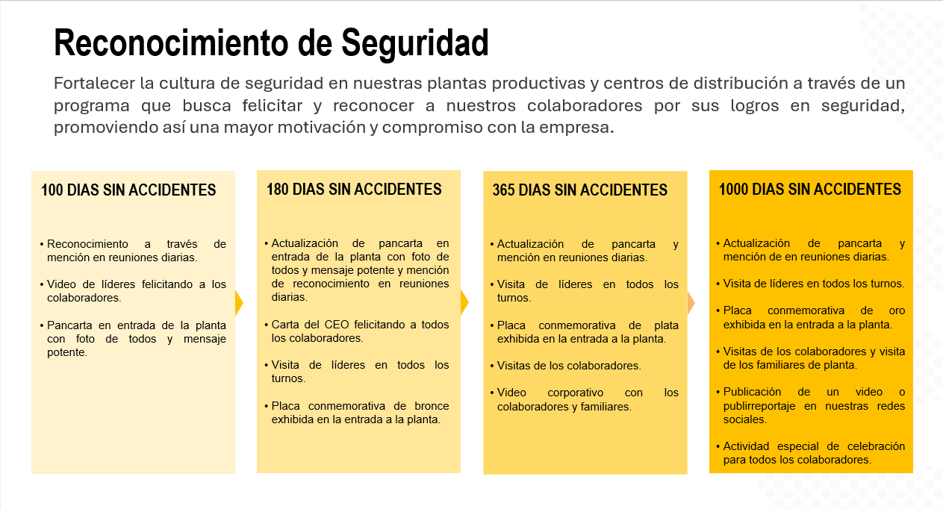
DÍAS SIN ACCIDENTES |  |  |  |  | HOY | 2026-08-18
 |  | ACUMULADO
SOCIEDAD | PLANTAS | ULTIMO ACC. INCAPACITANTE | DÍAS SIN ACCIDENTES | Detalle
ALICORP SAA | MOL. FAUCETT | 2024-05-22 | 818 | Partícula en vista
ALICORP SAA | MOL. CALLAO | 2024-06-19 | 790 | Caída de escalera
ALICORP SAA | GALLETERIA&INSTANT. | 2024-10-12 | 675 | Corte en la mano
ALICORP SAA | FIDEERIA LIMA | 2024-10-04 | 683 | Herida de dedo de la mano con daño de la uña en Clean Work
ALICORP SAA | FIDEERIA LIMA - GESTION DE RESIDUOS | 2024-11-18 | 638 | Contacto con hidrolina por fuga en válvula en Transvida
ALICORP SAA | COPSA - REFINERIA | 2025-02-01 | 563 | Onda expansiva por liberación intempestiva de presión
ALICORP SAA | COPSA - ACEITES | 2024-09-10 | 707 | Contusión en ojo derecho
ALICORP SAA | COPSA - MARGARINAS Y MANTECAS | 2023-01-13 | 1,313 | Contacto con mordaza caliente
ALICORP SAA | COPSA - SALSAS 1 | 2025-02-06 | 558 | Contacto borde con rebaba de estante
ALICORP SAA | COPSA - SALSAS 2 | 2023-03-07 | 1,260 | Golpe con guarda de encajonadora
ALICORP SAA | COPSA - SALSAS 3 | 2024-01-02 | 959 | Caida al mismo nivel
ALICORP SAA | COPSA - JABONERIA | 2021-09-06 | 1,807 | Atricción de mano en envasadora
ALICORP SAA | COPSA - MANTENIMIENTO | 2024-10-26 | 661 | Herida de otras partes del antebrazo
ALICORP SAA | DETERGENTES | 2024-03-16 | 885 | Golpe con mango de comba
ALICORP SAA | SIDSUR | 2024-05-21 | 819 | Caída de escalera
ALICORP SAA | MANUFACTURA ALICORP | 2024-06-19 | 790 | MCA - caída de escalera
ALICORP SAA | DISTRBUCION LIMA | 2023-12-26 | 966
ALICORP SAA | CD Huachipa | 2023-04-10 | 1,226
ALICORP SAA | CD Latam 600 | 2023-11-30 | 992
ALICORP SAA | CD Latam 400 | 2023-06-20 | 1,155
ALICORP SAA | CD Central | 2019-12-30 | 2,423
ALICORP SAA | APT Molino Callao | 2023-12-26 | 966
ALICORP SAA | APT MSR |  | 46,252
ALICORP SAA | CD Agustino | 2023-07-22 | 1,123
ALICORP SAA | APT Farináceos | 2023-10-14 | 1,039
ALICORP SAA | APUDEX | 2023-02-10 | 1,285
ALICORP SAA | DISTRBUCION PROVINCIAS |  | 46,252
ALICORP SAA | CD Arequipa | 2023-09-04 | 1,079
ALICORP SAA | CD Cusco |  | 46,252
ALICORP SAA | CD Chiclayo | 2024-07-12 | 767
ALICORP SAA | CD Trujillo |  | 46,252
ALICORP SAA | CD Piura | 2019-10-14 | 2,500
ALICORP SAA | ADMINISTRACION | 2024-08-21 | 727 | Golpe contra escalera (Piso 9)
ALICORP SAA | RELACIONES LABORALES | 2024-08-14 | 734 | Comedor Copsa
ALICORP SAA | DESARROLLO TECNOLÓGICO |  | 46,252
ALICORP SAA | ALMACEN INSUMOS-ENVASES (TOTAL) | 2024-06-19 | 790 | COPSA Caída de camión
ALICORP SAA | ALMACEN INSUMOS-ENVASES - COPSA | 2024-06-19 | 790 | Caída de camión
ALICORP SAA | ALMACEN INSUMOS-ENVASES - MCA |  | 46,252
ALICORP SAA | ALMACEN INSUMOS-ENVASES - MFA |  | 46,252
ALICORP SAA | ALMACEN INSUMOS-ENVASES - F. LIMA | 2022-12-06 | 1,351 | Traumatismo tobillo (Atrapado entre ETV y pared)
ALICORP SAA | ALMACEN INSUMOS-ENVASES - GALLETAS |  | 46,252
ALICORP SAA | ALMACEN INSUMOS-ENVASES - DETER |  | 46,252
ALICORP SAA | ALMACEN INSUMOS-ENVASES - SIDSUR |  | 46,252
TOTAL ALICORP PERU | TOTAL ALICORP PERU | 2024-06-20 | 789 | Caida de Escalera
MASTERBREAD | TEAL PLANTA | 2024-10-16 | 671 | Linea Panetones
MASTERBREAD | TEAL - DISTRIBUCIÓN | 2013-06-29 | 4,798
MASTERBREAD | TEAL - INSUMOS | 2012-09-11 | 5,089
MASTERBREAD | GLOBAL PLANTA ÑAÑA | 2022-05-27 | 1,544
MASTERBREAD | GLOBAL PLANTA CAJAMARQUILLA | 2024-02-02 | 928 | Tercero RRLL
MASTERBREAD | GLOBAL - DISTRIBUCIÓN |  | 46,252
MASTERBREAD | GLOBAL - INSUMOS |  | 46,252
MASTERBREAD | MOLINO PAITA | 2022-03-27 | 1,605
MASTERBREAD | MOLINO PAITA - DIST |  | 46,252
MASTERBREAD | MASTERBREAD | 2024-10-16 | 671 | Planta Caramelos
INTRADEVCO SA | CHORRILLOS | 2024-07-20 | 759 | Pasta Dental
INTRADEVCO SA | LURIN 1 | 2022-06-21 | 1,519
INTRADEVCO SA | LURIN 3 | 2021-06-30 | 1,875
INTRADEVCO SA | LURIN 2 | 2024-07-06 | 773 | Golpe con Transpaleta
INTRADEVCO SA | LURIN 4 | 2024-09-28 | 689
INTRADEVCO SA | LURIN 5 | 2024-08-04 | 744
INTRADEVCO SA | ALMACEN INS&ENV ITDC |  | 46,252
INTRADEVCO SA | DISTRIBUCION ITDC | 2024-09-04 | 713
INTRADEVCO SA | ADMINISTRACION |  | 46,252
INTRADEVCO SA | RELACIONES LABORALES | 2024-06-20 | 789 | Comedor Chorrillos
INTRADEVCO | INTRADEVCO | 2024-07-06 | 773 | L2 Golpe con Traspaleta
ALICORP + SUBSIDIARIAS | ALICORP + SUBSIDIARIAS | 2024-07-06 | 773 | L2 Golpe con Traspaleta
ALICORP BOLIVIA | Planta Don Felipe (IASA) | 2024-10-15 | 672 | Golpe en el Torax por bandeja
ALICORP BOLIVIA | Planta Cochabamba | 2024-07-29 | 750 | Corte de dedo con objeto cortopunzante
ALICORP BOLIVIA | Planta Parque Industrial (IASA) | 2024-04-05 | 865 | Sobreesfuerzo en el muslo gemelo
ALICORP BOLIVIA | Centros de Acopio (IASA) |  | 46,252
ALICORP BOLIVIA | Centros de Distribución (8 CD +1 APT) | 2024-06-26 | 783 | Golpe con Puerta de Camión
ALICORP BOLIVIA | Parqueos (1) |  | 46,252
ALICORP BOLIVIA | Almacen de Insumos (1) | 2023-12-17 | 975 | Caída durante el desmontaje de Racks
ALICORP BOLIVIA | Oficinas SCZ |  | 46,252
ALICORP BOLIVIA | ALICORP BOLIVIA | 2024-10-15 | 672 | Golpe en el Torax por bandeja
ALICORP + SUB + BOLIVIA | ALICORP + SUB + BOLIVIA | 2024-07-06 | 773 | L2 Golpe con Traspaleta
VITAPRÓ | VITAPRO TRUJILLO | 2024-04-10 | 860 | Atrapamiento exclusa
VITAPRÓ | Honduras | 2023-11-17 | 1,005
VITAPRÓ | Chile | 2024-01-04 | 957
VITAPRÓ | Ecuador |  | 46,252
VITAPRÓ | Ecuador Proyecto | 2024-02-27 | 903
VITAPRÓ | Total Ecuador | 2024-02-27 | 903
VITAPRÓ (Perú + Países) | VITAPRÓ (Perú + Países) | 2024-04-10 | 860 | Atrapamiento exclusa
TOTAL ORGANIZACIÓN | TOTAL ORGANIZACIÓN |  | 46,252 | ITDC L2 Golpe con Traspaleta

ALICORP | TOTAL MANUFACTURA | 2024-06-19 | 790 | MCA - caída de escalera
ALICORP | TOTAL PLANEAMIENTO Y DISTRIBUCIÓN | 2148-06-15 | -44,496 | #VALUE!
ALICORP | TOTAL ALICORP | 2024-06-20 | 789 | Caida de Escalera

ALICORP + SUB | TOTAL MANUFACTURA | 407174 | -360,922 | #VALUE!
ALICORP + SUB | TOTAL PLANEAMIENTO Y DISTRIBUCIÓN | 218904 | -172,652 | #VALUE!
ALICORP + SUB | TOTAL ALICORP + SUB | 2024-07-06 | 773 | L2 Golpe con Traspaleta

ALICORP + SUB + BOL | TOTAL MANUFACTURA | 543643 | -497,391 | #VALUE!
ALICORP + SUB + BOL | TOTAL PLANEAMIENTO Y DISTRIBUCIÓN | 309650 | -263,398 | #VALUE!
ALICORP + SUB + BOL | TOTAL ALICORP + SUB + BOL | 2024-07-06 | 773 | L2 Golpe con Traspaleta

TOTAL ORGANIZACIÓN | ALICORP + SUB + BOL + VITAPRÓ | 0 | 46,252 | ITDC L2 Golpe con Traspaleta

SOCIEDAD | PLANTAS | ULTIMO ACC. INCAPACITANTE | DÍAS SIN ACCIDENTES | Detalle
ALICORP SAA | CD Huachipa | 2023-04-10 | 1,226
ALICORP SAA | CD Latam 400 | 2023-06-20 | 1,155
ALICORP SAA | CD Agustino | 2023-07-22 | 1,123
INTRADEVCO SA | LURIN 5 | 2023-08-02 | 1,112
INTRADEVCO SA | DISTRIBUCION ITDC | 2023-08-23 | 1,091
ALICORP SAA | CD Arequipa | 2023-09-04 | 1,079
ALICORP SAA | APT Farináceos | 2023-10-14 | 1,039
ALICORP SAA | COPSA - ACEITES | 2023-11-24 | 998 | Golpe con cubierta de motor
ALICORP SAA | CD Latam 600 | 2023-11-30 | 992
ALICORP BOLIVIA | FINO (Cochabambas) | 2023-12-17 | 975
ALICORP SAA | APT Molino Callao | 2023-12-26 | 966
ALICORP SAA | COPSA - SALSAS 3 | 2024-01-02 | 959 | Caida al mismo nivel
MASTERBREAD | GLOBAL PLANTA CAJAMARQUILLA | 2024-02-02 | 928 | Tercero RRLL
ALICORP SAA | DETERGENTES | 2024-03-16 | 885 | Golpe con mango de comba
ALICORP SAA | GALLETERIA&INSTANT. | 2024-03-27 | 874 | Golpe con canaleta
ALICORP BOLIVIA | PPI | 2024-04-05 | 865 | Estirón
ALICORP SAA | RELACIONES LABORALES | 2024-04-09 | 861 | Comedor Miraflores
ALICORP SAA | SIDSUR | 2024-05-21 | 819 | Caída de escalera
ALICORP SAA | MOL. FAUCETT | 2024-05-22 | 818 | Partícula en vista
ALICORP SAA | MOL. CALLAO | 2024-06-19 | 790 | Caída de escalera
ALICORP SAA | ALMACEN INSUMOS-ENVASES - COPSA | 2024-06-19 | 790 | Caída de camión
ALICORP SAA | ADMINISTRACION | 2024-06-20 | 789 | Caida de Escalera
INTRADEVCO SA | LURIN 4 | 2024-06-20 | 789 | Atrapamiento envasadora
INTRADEVCO SA | ADMINISTRACION | 2024-06-20 | 789 | Oficina Miraflores - Piso 9
INTRADEVCO SA | RELACIONES LABORALES | 2024-06-20 | 789 | Comedor Chorrillos
ALICORP BOLIVIA | Centros de Distribución | 2024-06-26 | 783 | Golpe con Puerta de Camión
INTRADEVCO SA | CHORRILLOS | 2024-07-02 | 777 | Pasta Dental
INTRADEVCO SA | LURIN 2 | 2024-07-06 | 773 | Golpe con Traspaleta
ALICORP SAA | CD Chiclayo | 2024-07-12 | 767

